Тест-кейс
Выполнил: Черепанов А.В.
Дата: 18.01.2022г.
ID | Название | Предусловие | Шаги воспроизведения | Ожидаемый результат | Постусловие | Скриншот | Статус | Ссылка на баг | Комментарий
ПТК №1 | Функция сложение | 1.Открыто приложение калькулятор | 1.Ввести с клавиатуры число 6 2.Кликнуть мышкой на кнопку "+" 3.Ввести с клавиатуры число 6 4.Кликнуть мышкой на кнопку "=" | на экране появится значение 12 | Кликнуть мышкой на кнопку "C" для очистки данных |  | Pass
ПТК №2 | Функция умножение | 1.Открыто приложение калькулятор | 1.Ввести с клавиатуры число 6 2.Кликнуть мышкой на кнопку "х" 3.Ввести с клавиатуры число 6 4.Кликнуть мышкой на кнопку "=" | на экране появится значение 36 | Кликнуть мышкой на кнопку "C" для очистки данных |  | Pass |  | В калькуляторе умножение символ "x" , а не " * "
НТК №3 | Деление на "0" | 1.Открыто приложение калькулятор | 1.Ввести с клавиатуры число 6 2.Кликнуть мышкой на кнопку "÷" 3.Ввести с клавиатуры число 0 4.Кликнуть мышкой на кнопку "=" | на экране отображается значение "Деление на ноль невозможно" | Кликнуть мышкой на кнопку "C" для очистки данных |  | Pass |  | В калькуляторе деление символ "÷" , а не " / "
НТК №4 | Извлечение квадратного корня из отрицательного числа | 1.Открыто приложение калькулятор | 1.Ввести с клавиатуры число 49 2.Кликнуть мышкой на кнопку "+/-" 3.Кликнуть мышкой на кнопку "2√x" | на экране отображается значение "Неверный ввод" | Кликнуть мышкой на кнопку "C" для очистки данных | 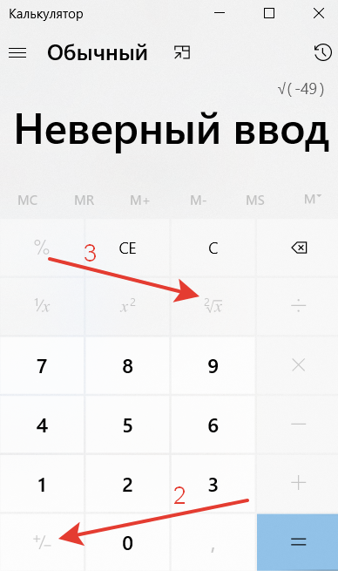 | Pass

